Solicitud gráfica
 | Área: | Matemáticas |  |  | Fecha:
 | Grado: | 11
 | Título del tema: | Funciones |  |  | ¿Cuaderno de estudio o recurso? | Recurso
 | Editor: | Cristhian Bello |  |  | Motor del recurso | M101

 | Código guión o recurso: | MA_11_02_REC240 | ← Para determinar este código, visite la hoja de Ayuda
 |  |  |  |  | ESPECIFICACIÓN DE ARCHIVOS A ENTREGAR
Núm. | Archivo Shutterstock o ruta en web | Imagen para: | Tipo | Formato | Nombre imagen SMALL | Tamaño imagen SMALL | Nombre imagen ZOOM | Tamaño imagen ZOOM | Descripción | Observaciones
IMG01 | Ver observaciones | Recurso M101 | Ilustración | Horizontal | MA_11_02_REC240_IMG01n.png | 286 x 286 px | MA_11_02_REC240_IMG01a.png | 500 x 500 px | 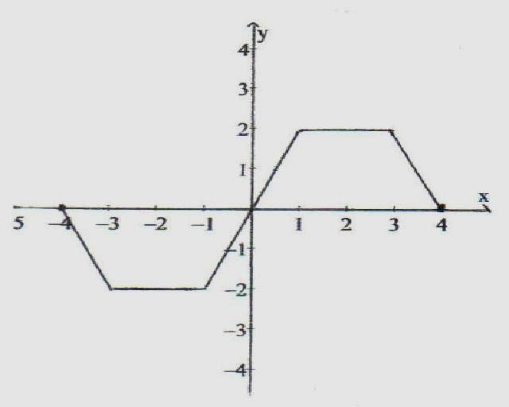 | hacer una
IMG02 | Ver observaciones | Recurso M101 | Ilustración | Horizontal | MA_11_02_REC240_IMG02n.png | 286 x 286 px | MA_11_02_REC240_IMG02a.png | 500 x 500 px | 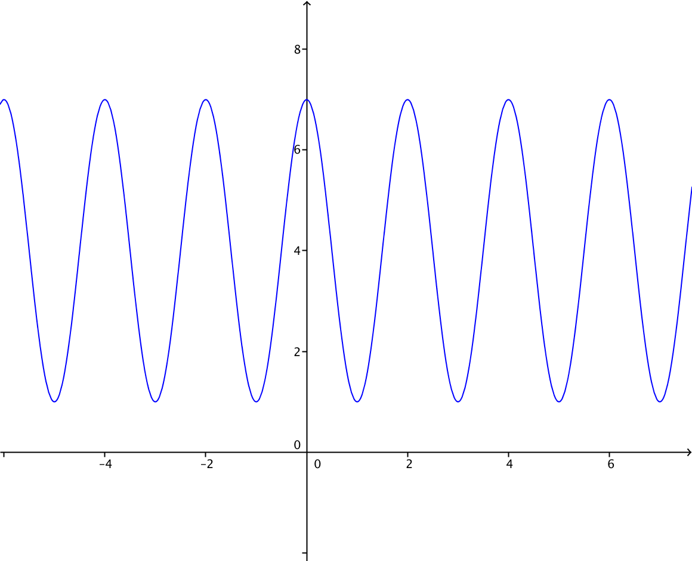 | ninguna
IMG03 | Ver observaciones | Recurso M101 | Fotografía | Horizontal | MA_11_02_REC240_IMG03n.png | 286 x 286 px | MA_11_02_REC240_IMG03a.png | ( | Grafica de la funcion f(x)=√(x-2)/(x-5) | ninguna

